FORMATO PEDIDOS
Productos sin promoción |  |  |  |  | $ -
Descuento |  |  |  |  | $ -
Productos sin promoción con descuento |  |  |  |  | $-
Productos en promoción |  |  |  |  | $ -
Total pedido |  |  |  |  | $ -
IVA |  |  |  |  | $ -
Total pedido final con descuento y promociones |  |  |  |  | $ -

 | Moto Boutique, S.A. de C.V.
 | Formato de pedidos Joe Rocket
 |  | Chamarras de Piel Hombre
 | Radar
Código de producto | Color | Talla | Cantidad | Precio | Total
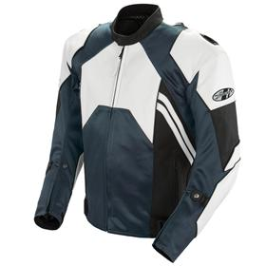
CHRD-NG-S | Negro | S | 0 | $ 5,343.97 | $ -
CHRD-NG-M | Negro | M | 0 | $ 5,343.97 | $ -
CHRD-NG-L | Negro | L | 0 | $ 5,343.97 | $ -
CHRD-NG-XL | Negro | XL | 0 | $ 5,343.97 | $ -
CHRD-NG-XXL | Negro | XXL | 0 | $ 5,343.97 | $ -
CHRD-NG-XXXL | Negro | XXXL | 0 | $ 5,343.97 | $ -
CHRD-RO-S | Rojo | S | 0 | $ 5,343.97 | $ -
CHRD-RO-M | Rojo | M | 0 | $ 5,343.97 | $ -
CHRD-RO-L | Rojo | L | 0 | $ 5,343.97 | $ -
CHRD-RO-XL | Rojo | XL | 0 | $ 5,343.97 | $ -
CHRD-RO-XXL | Rojo | XXL | 0 | $ 5,343.97 | $ -
CHRD-RO-XXXL | Rojo | XXXL | 0 | $ 5,343.97 | $ -
CHRD-BL-S | Blanco | S | 0 | $ 5,343.97 | $ -
CHRD-BL-M | Blanco | M | 0 | $ 5,343.97 | $ -
CHRD-BL-L | Blanco | L | 0 | $ 5,343.97 | $ -
CHRD-BL-XL | Blanco | XL | 0 | $ 5,343.97 | $ -
CHRD-BL-XXL | Blanco | XXL | 0 | $ 5,343.97 | $ -
CHRD-BL-XXXL | Blanco | XXXL | 0 | $ 5,343.97 | $ -
 | Total Radar |  | 0 |  | $ -

 | Radar Azul (Promoción)
Código de producto | Color | Talla | Cantidad | Precio | Total
CHRD-AZ-M | Azul | M | 0 | $ 3,564.66 | $ -
CHRD-AZ-XL | Azul | XL | 0 | $ 3,564.66 | $ -
CHRD-AZ-XXL | Azul | XXL | 0 | $ 3,564.66 | $ -
 | Total Radar Azul |  |  |  | $ -
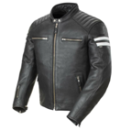

 | Classic 92' | 40 S, 42 M, 44 L, 46 XL, 48 XXL, 50 XXXL
Código de producto | Color | Talla | Cantidad | Precio | Total
CHCL92-NG-S | Negro | S | 0 | $ 5,688.79 | $ -
CHCL92-NG-M | Negro | M | 0 | $ 5,688.79 | $ -
CHCL92-NG-L | Negro | L | 0 | $ 5,688.79 | $ -
CHCL92-NG-XL | Negro | XL | 0 | $ 5,688.79 | $ -
CHCL92-NG-XXL | Negro | XXL | 0 | $ 5,688.79 | $ -
 | Total Radar Azul |  | 0 |  | $ -

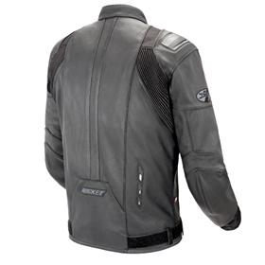
 | Radar sin joroba
Código de producto | Color | Talla | Cantidad | Precio | Total
CHRDK-NG-S | Negro | S | 0 | $ 3,564.66 | $ -
CHRDK-NG-XL | Negro | XL | 0 | $ 3,564.66 | $ -
CHRDK-NG-XXL | Negro | XXL | 0 | $ 3,564.66 | $ -
CHRDK-RO-XXL | Rojo | XXL | 0 | $ 3,564.66 | $ -
CHRDK-RO-XXXL | Rojo | XXXL | 0 | $ 3,564.66 | $ -
CHRDK-BL-S | Blanco | S | 0 | $ 3,564.66 | $ -
CHRDK-BL-M | Blanco | M | 0 | $ 3,564.66 | $ -
CHRDK-BL-L | Blanco | L | 0 | $ 3,564.66 | $ -
CHRDK-BL-XXL | Blanco | XXL | 0 | $ 3,564.66 | $ -
CHRDK-BL-XXXL | Blanco | XXXL | 0 | $ 3,564.66 | $ -
 | Total Radar sin joroba |  | 0 |  | $ -

 | Reactor 3.0 (Promoción)
Código de producto | Color | Talla | Cantidad | Precio | Total
CHRC3-NG-XXL | Negro | XXL | 0 | $ 1,939.66 | $ -
CHRC3-NG-XXXL | Negro | XXXL | 0 | $ 1,939.66 | $ -
CHRC3-RO-S | Rojo | S | 0 | $ 1,939.66 | $ -
CHRC3-RO-M | Rojo | M | 0 | $ 1,939.66 | $ -
CHRC3-RO-XL | Rojo | XL | 0 | $ 1,939.66 | $ -
CHRC3-RO-XXL | Rojo | XXL | 0 | $ 1,939.66 | $ -
CHRC3-RO-XXXL | Rojo | XXXL | 0 | $ 1,939.66 | $ -
CHRC3-AZ-S | Azul | S | 0 | $ 1,939.66 | $ -
CHRC3-AZ-M | Azul | M | 0 | $ 1,939.66 | $ -
CHRC3-AZ-L | Azul | L | 0 | $ 1,939.66 | $ -
CHRC3-AZ-XL | Azul | XL | 0 | $ 1,939.66 | $ -
CHRC3-AZ-XXL | Azul | XXL | 0 | $ 1,939.66 | $ -
CHRC3-GR-S | Gris | S | 0 | $ 1,939.66 | $ -
CHRC3-GR-XXL | Gris | XXL | 0 | $ 1,939.66 | $ -
 | Total Reactor 3.0 |  | 0 |  | $ -

 | Total Chamarras de piel sin descuentos aplicados |  |  |  | $ -

 | Chamarras de Tela Hombre
 | Atomic 4.0
Código de producto | Color | Talla | Cantidad | Precio | Total
CHA4-NG-S | Negro | S | 0 | $2,843.97 | $ -
CHA4-NG-M | Negro | M | 0 | $2,843.97 | $ -
CHA4-NG-L | Negro | L | 0 | $2,843.97 | $ -
CHA4-NG-XL | Negro | XL | 0 | $2,843.97 | $ -
CHA4-NG-XXL | Negro | XXL | 0 | $2,843.97 | $ -
CHA4-NG-XXXL | Negro | XXXL | 0 | $2,843.97 | $ -
CHA4-RO-S | Rojo | S | 0 | $2,843.97 | $ -
CHA4-RO-M | Rojo | M | 0 | $2,843.97 | $ -
CHA4-RO-L | Rojo | L | 0 | $2,843.97 | $ -
CHA4-RO-XL | Rojo | XL | 0 | $2,843.97 | $ -
CHA4-RO-XXL | Rojo | XXL | 0 | $2,843.97 | $ -
CHA4-RO-XXXL | Rojo | XXXL | 0 | $2,843.97 | $ -
CHA4-AZ-S | Azul | S | 0 | $2,843.97 | $ -
CHA4-AZ-M | Azul | M | 0 | $2,843.97 | $ -
CHA4-AZ-L | Azul | L | 0 | $2,843.97 | $ -
CHA4-AZ-XL | Azul | XL | 0 | $2,843.97 | $ -
CHA4-AZ-XXL | Azul | XXL | 0 | $2,843.97 | $ -
CHA4-AZ-XXXL | Azul | XXXL | 0 | $2,843.97 | $ -
CHA4-NE-S | Neón | S | 0 | $2,843.97 | $ -
CHA4-NE-M | Neón | M | 0 | $2,843.97 | $ -
CHA4-NE-L | Neón | L | 0 | $2,843.97 | $ -
CHA4-NE-XL | Neón | XL | 0 | $2,843.97 | $ -
CHA4-NE-XXL | Neón | XXL | 0 | $2,843.97 | $ -
CHA4-NE-XXXL | Neón | XXXL | 0 | $2,843.97 | $ -
CHA4-NA-S | Naranja | S | 0 | $2,843.97 | $ -
CHA4-NA-M | Naranja | M | 0 | $2,843.97 | $ -
CHA4-NA-L | Naranja | L | 0 | $2,843.97 | $ -
CHA4-NA-XL | Naranja | XL | 0 | $2,843.97 | $ -
CHA4-NA-XXL | Naranja | XXL | 0 | $2,843.97 | $ -
 | Total Atomic 4.0 |  | 0 |  | $ -

 | Resistor Mesh
Código de producto | Color | Talla | Cantidad | Precio | Total
CHRES-NG-S | Negro | S | 0 | $3,275.00 | $ -
CHRES-NG-M | Negro | M | 0 | $3,275.00 | $ -
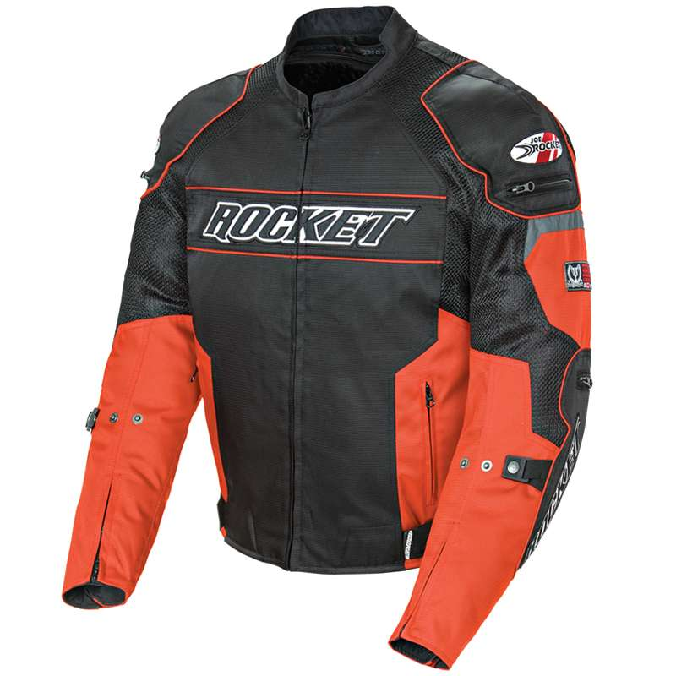
CHRES-NG-L | Negro | L | 0 | $3,275.00 | $ -
CHRES-NG-XL | Negro | XL | 0 | $3,275.00 | $ -
CHRES-NG-XXL | Negro | XXL | 0 | $3,275.00 | $ -
CHRES-RO-S | Rojo | S | 0 | $3,275.00 | $ -
CHRES-RO-M | Rojo | M | 0 | $3,275.00 | $ -
CHRES-RO-L | Rojo | L | 0 | $3,275.00 | $ -
CHRES-RO-XL | Rojo | XL | 0 | $3,275.00 | $ -
CHRES-RO-XXL | Rojo | XXL | 0 | $3,275.00 | $ -
CHRES-AZ-S | Azul | S | 0 | $3,275.00 | $ -
CHRES-AZ-M | Azul | M | 0 | $3,275.00 | $ -
CHRES-AZ-L | Azul | L | 0 | $3,275.00 | $ -
CHRES-AZ-XL | Azul | XL | 0 | $3,275.00 | $ -
CHRES-AZ-XXL | Azul | XXL | 0 | $3,275.00 | $ -
CHRES-AM-S | Amarillo | S | 0 | $3,275.00 | $ -
CHRES-AM-M | Amarillo | M | 0 | $3,275.00 | $ -
CHRES-AM-L | Amarillo | L | 0 | $3,275.00 | $ -
CHRES-AM-XL | Amarillo | XL | 0 | $3,275.00 | $ -
CHRES-AM-XXL | Amarillo | XXL | 0 | $3,275.00 | $ -
CHRES-NA-S | Naranja | S | 0 | $3,275.00 | $ -
CHRES-NA-M | Naranja | M | 0 | $3,275.00 | $ -
CHRES-NA-L | Naranja | L | 0 | $3,275.00 | $ -
CHRES-NA-XL | Naranja | XL | 0 | $3,275.00 | $ -
CHRES-NA-XXL | Naranja | XXL | 0 | $3,275.00 | $ -
 | Total Resistor Mesh |  | 0 |  | $ -

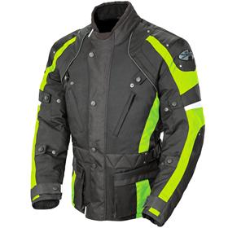
 | Ballistic Revolution
Código de producto | Color | Talla | Cantidad | Precio | Total
CHBRE-NG-S | Negro | S | 0 | $3,706.04 | $ -
CHBRE-NG-M | Negro | M | 0 | $3,706.04 | $ -
CHBRE-NG-L | Negro | L | 0 | $3,706.04 | $ -
CHBRE-NG-XL | Negro | XL | 0 | $3,706.04 | $ -
CHBRE-NG-XXL | Negro | XXL | 0 | $3,706.04 | $ -
CHBRE-RO-S | Rojo | S | 0 | $3,706.04 | $ -
CHBRE-RO-M | Rojo | M | 0 | $3,706.04 | $ -
CHBRE-RO-L | Rojo | L | 0 | $3,706.04 | $ -
CHBRE-RO-XL | Rojo | XL | 0 | $3,706.04 | $ -
CHBRE-RO-XXL | Rojo | XXL | 0 | $3,706.04 | $ -
CHBRE-GR-S | Gris | S | 0 | $3,706.04 | $ -
CHBRE-GR-M | Gris | M | 0 | $3,706.04 | $ -
CHBRE-GR-L | Gris | L | 0 | $3,706.04 | $ -
CHBRE-GR-XL | Gris | XL | 0 | $3,706.04 | $ -
CHBRE-GR-XXL | Gris | XXL | 0 | $3,706.04 | $ -
CHBRE-NE-S | Neon | S | 0 | $3,706.04 | $ -
CHBRE-NE-M | Neon | M | 0 | $3,706.04 | $ -
CHBRE-NE-L | Neon | L | 0 | $3,706.04 | $ -
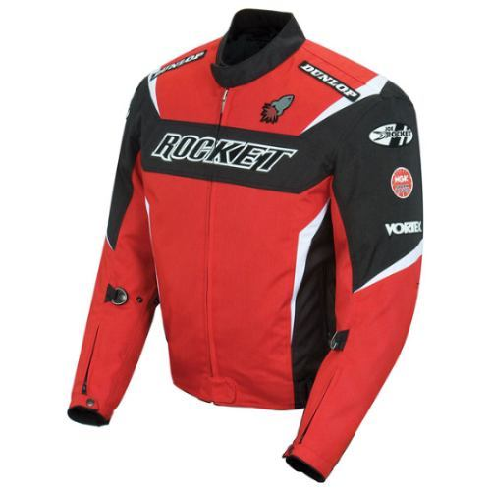
CHBRE-NE-XL | Neon | XL | 0 | $3,706.04 | $ -
CHBRE-NE-XXL | Neon | XXL | 0 | $3,706.04 | $ -
 | Total Ballistic Revolution |  |  |  | $ -

 | UFO Solid
Código de producto | Color | Talla | Cantidad | Precio | Total
CHUFS-GR-XL | Gris | XL | 0 | $ 1,508.62 | $ -
 | Total UFO Solid |  | 0 |  | $ -

 | Phoenix 5.0
Código de producto | Color | Talla | Cantidad | Precio | Total
CHPH5-NG-S | Negro | S | 0 | $ 2,412.93 | $ -
CHPH5-NG-M | Negro | M | 0 | $ 2,412.93 | $ -
CHPH5-NG-L | Negro | L | 0 | $ 2,412.93 | $ -
CHPH5-NG-XL | Negro | XL | 0 | $ 2,412.93 | $ -
CHPH5-NG-XXL | Negro | XXL | 0 | $ 2,412.93 | $ -
CHPH5-RO-S | Rojo | S | 0 | $ 2,412.93 | $ -
CHPH5-RO-M | Rojo | M | 0 | $ 2,412.93 | $ -
CHPH5-RO-L | Rojo | L | 0 | $ 2,412.93 | $ -
CHPH5-RO-XL | Rojo | XL | 0 | $ 2,412.93 | $ -
CHPH5-RO-XXL | Rojo | XXL | 0 | $ 2,412.93 | $ -
CHPH5-RO-XXXL | Rojo | XXXL | 0 | $ 2,412.93 | $ -
CHPH5-NE-S | Neón | S | 0 | $ 2,412.93 | $ -
CHPH5-NE-M | Neón | M | 0 | $ 2,412.93 | $ -
CHPH5-NE-L | Neón | L | 0 | $ 2,412.93 | $ -
CHPH5-NE-XL | Neón | XL | 0 | $ 2,412.93 | $ -
CHPH5-NE-XXL | Neón | XXL | 0 | $ 2,412.93 | $ -
CHPH5-NE-XXXL | Neón | XXXL | 0 | $ 2,412.93 | $ -
 | Total chamarras Phoenix 5.0 |  |  |  | $ -

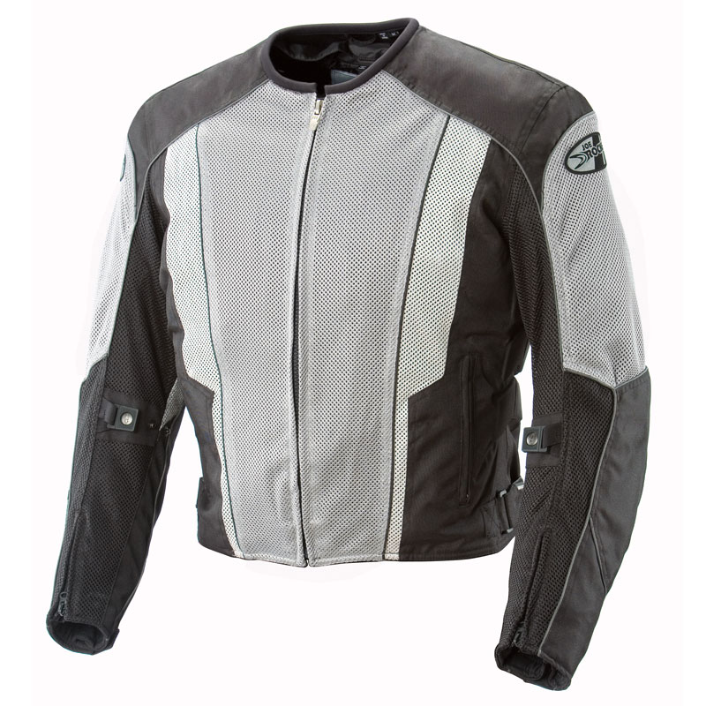
Código de producto | Color | Talla | Cantidad | Precio | Total
CHPH5-AZ-M | Azul | M | 0 | $ 1,293.10 | $ -
CHPH5-AZ-XL | Azul | XL | 0 | $ 1,293.10 | $ -
CHPH5-AZ-XXL | Azul | XXL | 0 | $ 1,293.10 | $ -
CHPH5-AZ-XXXL | Azul | XXXL | 0 | $ 1,293.10 | $ -
CHPH5-BL-M | Blanco | M | 0 | $ 1,293.10 | $ -
CHPH5-BL-L | Blanco | L | 0 | $ 1,293.10 | $ -
CHPH5-BL-XL | Blanco | XL | 0 | $ 1,293.10 | $ -
CHPH5-BL-XXL | Blanco | XXL | 0 | $ 1,293.10 | $ -
CHPH5-BL-XXXL | Blanco | XXXL | 0 | $ 1,293.10 | $ -
 | Total Phoenix 5.0 (Promoción) |  | 0 |  | $ -

 | Ballistic 8.0
Código de producto | Color | Talla | Cantidad | Precio | Total
CHBL8-NG-L | Negro | L | 0 | $ 2,068.96 | $ -
CHBL8-RO-S | Rojo | S | 0 | $ 2,068.96 | $ -
CHBL8-RO-M | Rojo | M | 0 | $ 2,068.96 | $ -
CHBL8-RO-L | Rojo | L | 0 | $ 2,068.96 | $ -
CHBL8-RO-XL | Rojo | XL | 0 | $ 2,068.96 | $ -
CHBL8-VD-S | Verde olivo | S | 0 | $ 2,068.96 | $ -
CHBL8-VD-M | Verde olivo | M | 0 | $ 2,068.96 | $ -
CHBL8-VD-L | Verde olivo | L | 0 | $ 2,068.96 | $ -
CHBL8-VD-XL | Verde olivo | XL | 0 | $ 2,068.96 | $ -
CHBL8-VD-XXL | Verde olivo | XXL | 0 | $ 2,068.96 | $ -
CHBL8-VD-XXXL | Verde olivo | XXXL | 0 | $ 2,068.96 | $ -
 | Total Ballistic 8.0 |  | 0 |  | $ -

 | Rasp 2.0
Código de producto | Color | Talla | Cantidad | Precio | Total
CHRS2-NG-M | Negro | M | 0 | $1,724.14 | $ -
CHRS2-NG-L | Negro | L | 0 | $1,724.14 | $ -
CHRS2-NG-XL | Negro | XL | 0 | $1,724.14 | $ -
CHRS2-NG-XXL | Negro | XXL | 0 | $1,724.14 | $ -
CHRS2-RO-S | Rojo | S | 0 | $1,724.14 | $ -
CHRS2-RO-M | Rojo | M | 0 | $1,724.14 | $ -
CHRS2-RO-L | Rojo | L | 0 | $1,724.14 | $ -
CHRS2-RO-XL | Rojo | XL | 0 | $1,724.14 | $ -
CHRS2-RO-XXL | Rojo | XXL | 0 | $1,724.14 | $ -
CHRS2-RO-XXXL | Rojo | XXXL | 0 | $1,724.14 | $ -
CHRS2-GR-S | Gris | S | 0 | $1,724.14 | $ -
CHRS2-GR-M | Gris | M | 0 | $1,724.14 | $ -
CHRS2-GR-L | Gris | L | 0 | $1,724.14 | $ -
CHRS2-GR-XL | Gris | XL | 0 | $1,724.14 | $ -
CHRS2-GR-XXL | Gris | XXL | 0 | $1,724.14 | $ -
CHRS2-GR-XXXL | Gris | XXXL | 0 | $1,724.14 | $ -
 | Total Rasp 2.0 |  | 0 |  | $ -

 | Total Chamarras de tela hombre sin descuentos aplicados |  |  |  | $ -

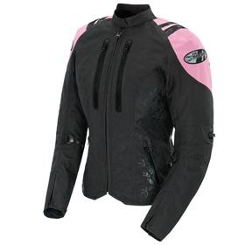
 | Chamarras de Tela Mujer
 | Atomic 4.0
Código de producto | Color | Talla | Cantidad | Precio | Total
CHA4W-NG-XS | Negro | XS | 0 | 2843.97 | $ -
CHA4W-NG-S | Negro | S | 0 | 2843.97 | $ -
CHA4W-NG-M | Negro | M | 0 | 2843.97 | $ -
CHA4W-NG-L | Negro | L | 0 | 2843.97 | $ -
CHA4W-NG-XL | Negro | XL | 0 | 2843.97 | $ -
CHA4W-NG-XXL | Negro | XXL | 0 | 2843.97 | $ -
CHA4W-NE-XS | Neón | XS | 0 | 2843.97 | $ -
CHA4W-NE-S | Neón | S | 0 | 2843.97 | $ -
CHA4W-NE-M | Neón | M | 0 | 2843.97 | $ -
CHA4W-NE-L | Neón | L | 0 | 2843.97 | $ -
CHA4W-NE-XL | Neón | XL | 0 | 2843.97 | $ -
CHA4W-RS-XS | Rosa | XS | 0 | 2843.97 | $ -
CHA4W-RS-S | Rosa | S | 0 | 2843.97 | $ -
CHA4W-RS-M | Rosa | M | 0 | 2843.97 | $ -
CHA4W-RS-L | Rosa | L | 0 | 2843.97 | $ -
CHA4W-RS-XL | Rosa | XL | 0 | 2843.97 | $ -
CHA4W-RS-XXL | Rosa | XXL | 0 | 2843.97 | $ -
CHA4W-MO-XS | Morado | XS | 0 | 2843.97 | $ -
CHA4W-MO-S | Morado | S | 0 | 2843.97 | $ -
CHA4W-MO-M | Morado | M | 0 | 2843.97 | $ -
CHA4W-MO-L | Morado | L | 0 | 2843.97 | $ -
CHA4W-MO-XL | Morado | XL | 0 | 2843.97 | $ -
CHA4W-MO-XXL | Morado | XXL | 0 | 2843.97 | $ -
CHA4W-GR-XS | Gris | XS | 0 | 2843.97 | $ -
CHA4W-GR-S | Gris | S | 0 | 2843.97 | $ -
CHA4W-GR-M | Gris | M | 0 | 2843.97 | $ -
CHA4W-GR-L | Gris | L | 0 | 2843.97 | $ -
CHA4W-GR-XL | Gris | XL | 0 | 2843.97 | $ -
CHA4W-GR-XXL | Gris | XXL | 0 | 2843.97 | $ -
 | Total Atomic 4.0 mujer |  | 0 |  | $ -

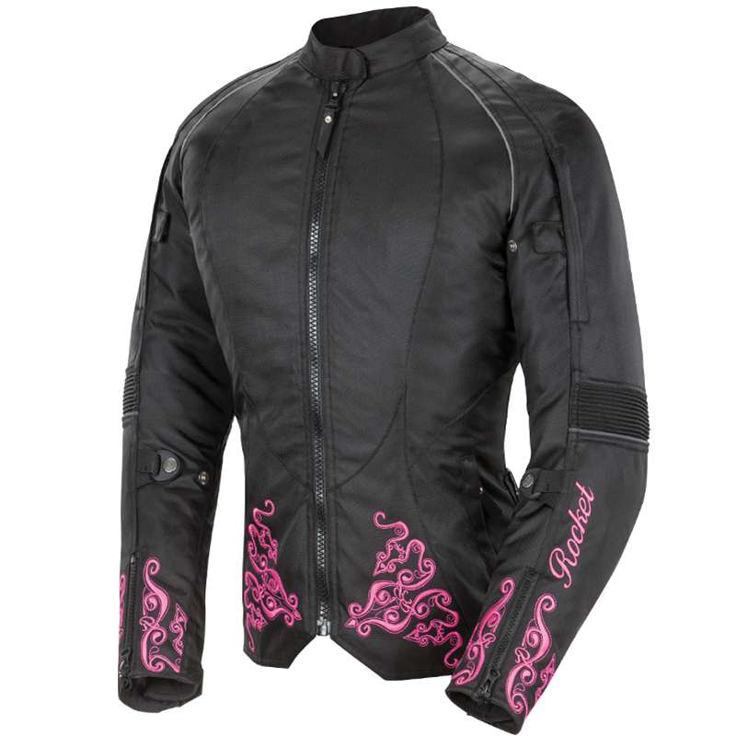
 | Ladies' Heartbreaker 3.0
Código de producto | Color | Talla | Cantidad | Precio | Total
CHHB3-MO-XS | Negro/morado | XS | 0 | $ 3,016.38 | $ -
CHHB3-MO-S | Negro/morado | S | 0 | $ 3,016.38 | $ -
CHHB3-MO-M | Negro/morado | M | 0 | $ 3,016.38 | $ -
CHHB3-MO-L | Negro/morado | L | 0 | $ 3,016.38 | $ -
CHHB3-MO-XL | Negro/morado | XL | 0 | $ 3,016.38 | $ -
CHHB3-RS-XS | Negro/rosa | XS | 0 | $ 3,016.38 | $ -
CHHB3-RS-S | Negro/rosa | S | 0 | $ 3,016.38 | $ -
CHHB3-RS-M | Negro/rosa | M | 0 | $ 3,016.38 | $ -
CHHB3-RS-L | Negro/rosa | L | 0 | $ 3,016.38 | $ -
CHHB3-RS-XL | Negro/rosa | XL | 0 | $ 3,016.38 | $ -
CHHB3-GR-XS | Gris/blanco | XS | 0 | $ 3,016.38 | $ -
CHHB3-GR-S | Gris/blanco | S | 0 | $ 3,016.38 | $ -
CHHB3-GR-M | Gris/blanco | M | 0 | $ 3,016.38 | $ -
CHHB3-GR-L | Gris/blanco | L | 0 | $ 3,016.38 | $ -
CHHB3-GR-XL | Gris/blanco | XL | 0 | $ 3,016.38 | $ -
 |  |  |  |  | $ -

 | Total chamarras de tela Mujer sin descuentos aplicados |  |  |  | $ -

 | Pantalones
 | Phoenix Ion Mesh
Código de producto | Color | Talla | Cantidad | Precio | Total
PPHIM-NG-S | Negro | S | 0 | $ 2,930.17 | $-
PPHIM-NG-M | Negro | M | 0 | $ 2,930.17 | $-
PPHIM-NG-L | Negro | L | 0 | $ 2,930.17 | $-
PPHIM-NG-XL | Negro | XL | 0 | $ 2,930.17 | $-
PPHIM-NG-XXL | Negro | XXL | 0 | $ 2,930.17 | $-
PPHIM-GR-S | Gris | S | 0 | $ 2,930.17 | $-
PPHIM-GR-M | Gris | M | 0 | $ 2,930.17 | $-
PPHIM-GR-L | Gris | L | 0 | $ 2,930.17 | $-
PPHIM-GR-XL | Gris | XL | 0 | $ 2,930.17 | $-
PPHIM-GR-XXL | Gris | XXL | 0 | $ 2,930.17 | $-
 |  |  | 0 |  | $-

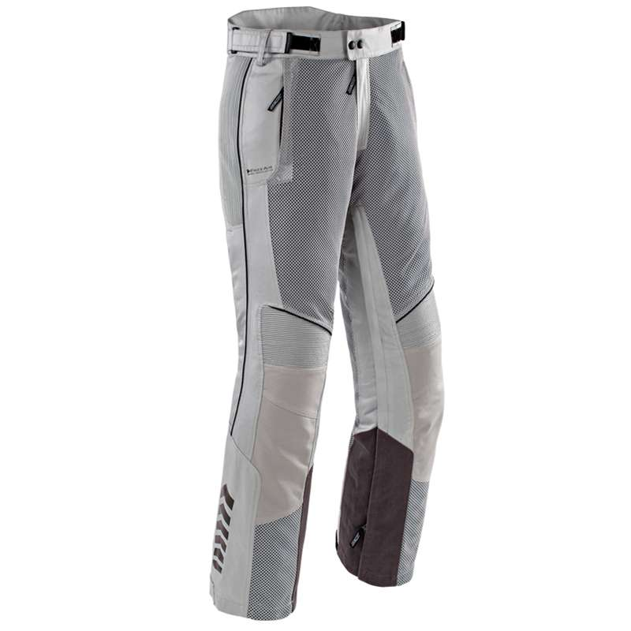
 | Phoenix Ion Mesh Short
Código de producto | Color | Talla | Cantidad | Precio | Total
SPHIM-NG-S | Negro | S | 0 | $ 2,930.17 | $-
SPHIM-NG-M | Negro | M | 0 | $ 2,930.17 | $-
SPHIM-NG-L | Negro | L | 0 | $ 2,930.17 | $-
SPHIM-NG-XL | Negro | XL | 0 | $ 2,930.17 | $-
SPHIM-NG-XXL | Negro | XXL | 0 | $ 2,930.17 | $-
SPHIM-GR-S | Gris | S | 0 | $ 2,930.17 | $-
SPHIM-GR-M | Gris | M | 0 | $ 2,930.17 | $-
SPHIM-GR-L | Gris | L | 0 | $ 2,930.17 | $-
SPHIM-GR-XL | Gris | XL | 0 | $ 2,930.17 | $-
SPHIM-GR-XXL | Gris | XXL | 0 | $ 2,930.17 | $-
 |  |  | 0 |  | $-

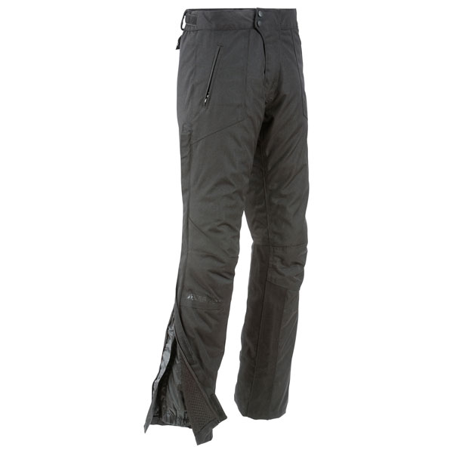
 | Ballistic 7.0
Código de producto | Color | Talla | Cantidad | Precio | Total
PBL7-NG-S | Negro | S | 0 | $ 2,757.76 | $ -
PBL7-NG-M | Negro | M | 0 | $ 2,757.76 | $ -
PBL7-NG-L | Negro | L | 0 | $ 2,757.76 | $ -
PBL7-NG-XL | Negro | XL | 0 | $ 2,757.76 | $ -
PBL7-NG-XXL | Negro | XXL | 0 | $ 2,757.76 | $ -
PBL7-NG-XXXL | Negro | XXXL | 0 | $ 2,757.76 | $ -
 | Total Ballistic 7.0 |  | 0 |  | $ -

 | Ballistic 7.0 short
Código de producto | Color | Talla | Cantidad | Precio | Total
SBL7-NG-S | Negro | S | 0 | $ 2,757.76 | $ -
SBL7-NG-M | Negro | M | 0 | $ 2,757.76 | $ -
SBL7-NG-L | Negro | L | 0 | $ 2,757.76 | $ -
SBL7-NG-XL | Negro | XL | 0 | $ 2,757.76 | $ -
SBL7-NG-XXL | Negro | XXL | 0 | $ 2,757.76 | $ -
SBL7-NG-XXXL | Negro | XXXL | 0 | $ 2,757.76 | $ -
 | Total Ballistic 7.0 |  | 0 |  | $ -

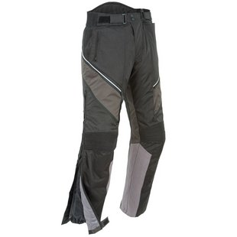
 | Alter Ego 2.0
Código de producto | Color | Talla | Cantidad | Precio | Total
PAE2-NG-S | Negro | S | 0 | $ 2,757.76 | $ -
PAE2-NG-M | Negro | M | 0 | $ 2,757.76 | $ -
PAE2-NG-L | Negro | L | 0 | $ 2,757.76 | $ -
PAE2-NG-XL | Negro | XL | 0 | $ 2,757.76 | $ -
PAE2-NG-XXL | Negro | XXL | 0 | $ 2,757.76 | $ -
PAE2-NG-XXXL | Negro | XXXL | 0 | $ 2,757.76 | $ -
 | Total Alter Ego 2.0 |  | 0 |  | $ -

 | Alter Ego 2.0 Short
Código de producto | Color | Talla | Cantidad | Precio | Total
SAE2-NG-S | Negro | S | 0 | $ 2,757.76 | $ -
SAE2-NG-M | Negro | M | 0 | $ 2,757.76 | $ -
SAE2-NG-L | Negro | L | 0 | $ 2,757.76 | $ -
SAE2-NG-XL | Negro | XL | 0 | $ 2,757.76 | $ -
SAE2-NG-XXL | Negro | XXL | 0 | $ 2,757.76 | $ -
 | Total Ballistic 7.0 |  | 0 |  | $ -

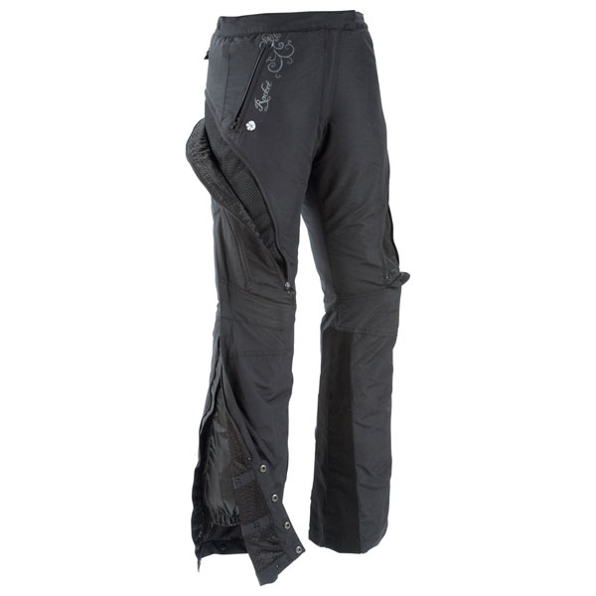
Pantalón de mujer | Alter Ego Mujer
Código de producto | Color | Talla | Cantidad | Precio | Total
PAEW-NG-XS | Negro | XS | 0 | $ 2,757.76 | $-
PAEW-NG-S | Negro | S | 0 | $ 2,757.76 | $ -
PAEW-NG-M | Negro | M | 0 | $ 2,757.76 | $ -
PAEW-NG-L | Negro | L | 0 | $ 2,757.76 | $ -
PAEW-NG-XL | Negro | XL | 0 | $ 2,757.76 | $ -
 | Total Alter Ego Mujer |  | 0 |  | $ -

 | Total Pantalones sin descuentos incluidos |  |  |  | $ -

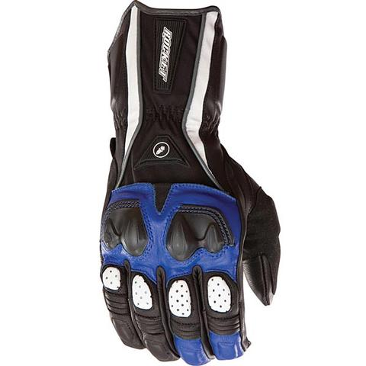
 | Guantes
 | Pro Street
Código de producto | Color | Talla | Cantidad | Precio | Total
GPS-RO-XL | Rojo | XL | 0 | $ 646.55 | $ -
GPS-RO-XXL | Rojo | XXL | 0 | $ 646.55 | $ -
GPS-AZ-XXL | Azul | XXL | 0 | $ 646.55 | $ -
 | Total Pro Street |  | 0 |  | $ -

 | Crew 2.0
Código de producto | Color | Talla | Cantidad | Precio | Total
GCR2-NG-M | Negro | M | 0 | $ 193.97 | $ -
GCR2-NG-L | Negro | L | 0 | $ 193.97 | $ -
GCR2-NG-XL | Negro | XL | 0 | $ 193.97 | $ -
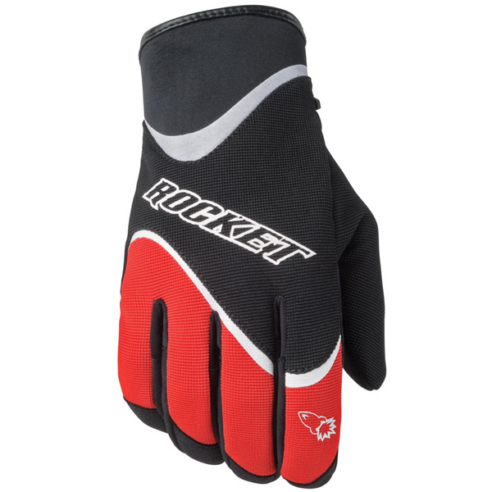
GCR2-NG-XXL | Negro | XXL | 0 | $ 193.97 | $ -
GCR2-RO-M | Rojo | M | 0 | $ 193.97 | $ -
GCR2-RO-L | Rojo | L | 0 | $ 193.97 | $ -
GCR2-RO-XXL | Rojo | XXL | 0 | $ 193.97 | $ -
GCR2-AZ-M | Azul | M | 0 | $ 193.97 | $ -
GCR2-AZ-L | Azul | L | 0 | $ 193.97 | $ -
GCR2-AZ-XL | Azul | XL | 0 | $ 193.97 | $ -
GCR2-AZ-XXL | Azul | XXL | 0 | $ 193.97 | $ -
GCR2-GR-M | Gris | M | 0 | $ 193.97 | $ -
GCR2-GR-L | Gris | L | 0 | $ 193.97 | $ -
GCR2-GR-XL | Gris | XL | 0 | $ 193.97 | $ -
GCR2-GR-XXL | Gris | XXL | 0 | $ 193.97 | $ -
 | Total Crew 2.0 |  | 0 |  | $ -

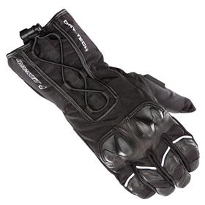
 | Ballistic 6.0
Código de producto | Color | Talla | Cantidad | Precio | Total
GBL6-NG-S | Negro | S | 0 | 1033.62 | $ -
GBL6-NG-M | Negro | M | 0 | 1033.62 | $ -
GBL6-NG-L | Negro | L | 0 | 1033.62 | $ -
GBL6-NG-XL | Negro | XL | 0 | 1033.62 | $ -
GBL6-NG-XXL | Negro | XXL | 0 | 1033.62 | $ -
 | Total Ballistic 6.0 |  |  |  | $ -

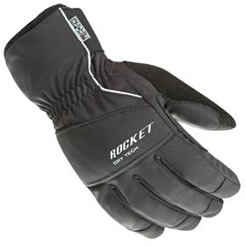
 | Ballistic 7.0
Código de producto | Color | Talla | Cantidad | Precio | Total
GBL7-NG-S | Negro | S | 0 | $818.97 | $ -
GBL7-NG-M | Negro | M | 0 | $818.97 | $ -
GBL7-NG-L | Negro | L | 0 | $818.97 | $ -
GBL7-NG-XL | Negro | XL | 0 | $818.97 | $ -
GBL7-NG-XXL | Negro | XXL | 0 | $818.97 | $ -
 | Total Ballistic 7.0 |  |  |  | $ -

 | Phoenix 4.0
Código de producto | Color | Talla | Cantidad | Precio | Total
GPH4-NG-S | Negro | S | 0 | $861.21 | $ -
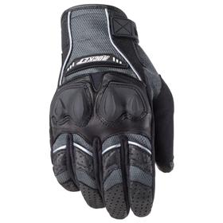
GPH4-NG-M | Negro | M | 0 | $861.21 | $ -
GPH4-NG-L | Negro | L | 0 | $861.21 | $ -
GPH4-NG-XL | Negro | XL | 0 | $861.21 | $ -
GPH4-NG-XXL | Negro | XXL | 0 | $861.21 | $ -
GPH4-RO-S | Rojo | S | 0 | $861.21 | $ -
GPH4-RO-M | Rojo | M | 0 | $861.21 | $ -
GPH4-RO-L | Rojo | L | 0 | $861.21 | $ -
GPH4-RO-XL | Rojo | XL | 0 | $861.21 | $ -
GPH4-RO-XXL | Rojo | XXL | 0 | $861.21 | $ -
GPH4-AZ-S | Azul | S | 0 | $861.21 | $ -
GPH4-AZ-M | Azul | M | 0 | $861.21 | $ -
GPH4-AZ-L | Azul | L | 0 | $861.21 | $ -
GPH4-AZ-XL | Azul | XL | 0 | $861.21 | $ -
GPH4-AZ-XXL | Azul | XXL | 0 | $861.21 | $ -
 |  |  |  |  | $ -

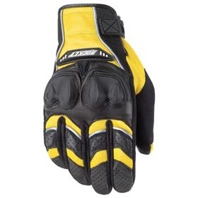
Promoción | Phoenix 4.0 (Gris, amarillo, blanco)
Código de producto | Color | Talla | Cantidad | Precio | Total
GPH4-GR-M | Gris | M | 0 | $577.59 | $ -
GPH4-GR-L | Gris | L | 0 | $577.59 | $ -
GPH4-GR-XXL | Gris | XXL | 0 | $577.59 | $ -
GPH4-AM-S | Amarillo | S | 0 | $577.59 | $ -
GPH4-AM-M | Amarillo | M | 0 | $577.59 | $ -
GPH4-AM-L | Amarillo | L | 0 | $577.59 | $ -
GPH4-AM-XXL | Amarillo | XXL | 0 | $577.59 | $ -
GPH4-BL-S | Blanco | S | 0 | $577.59 | $ -
GPH4-BL-M | Blanco | M | 0 | $577.59 | $ -
GPH4-BL-L | Blanco | L | 0 | $577.59 | $ -
GPH4-BL-XL | Blanco | XL | 0 | $577.59 | $ -
GPH4-BL-XXL | Blanco | XXL | 0 | $577.59 | $ -
 | Total Phoenix 4.0 |  | 0 |  | $ -

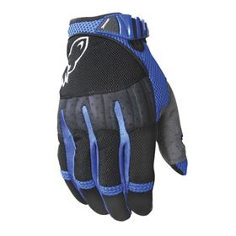
 | Big Bang
Código de producto | Color | Talla | Cantidad | Precio | Total
GBB-NG-S | Negro | S | 0 | $ 818.97 | $ -
GBB-NG-M | Negro | M | 0 | $ 818.97 | $ -
GBB-NG-L | Negro | L | 0 | $ 818.97 | $ -
GBB-NG-XL | Negro | XL | 0 | $ 818.97 | $ -
GBB-NG-XXL | Negro | XXL | 0 | $ 818.97 | $ -
GBB-RO-S | Rojo | S | 0 | $ 818.97 | $ -
GBB-RO-M | Rojo | M | 0 | $ 818.97 | $ -
GBB-RO-L | Rojo | L | 0 | $ 818.97 | $ -
GBB-RO-XL | Rojo | XL | 0 | $ 818.97 | $ -
GBB-RO-XXL | Rojo | XXL | 0 | $ 818.97 | $ -
GBB-AZ-S | Azul | S | 0 | $ 818.97 | $ -
GBB-AZ-M | Azul | M | 0 | $ 818.97 | $ -
GBB-AZ-L | Azul | L | 0 | $ 818.97 | $ -
GBB-GR-XL | Gris | XL | 0 | $ 568.97 | $ -
GBB-GR-XXL | Gris | XXL | 0 | $ 568.97 | $ -
 | Total Big Bang |  | 0 |  | $ -

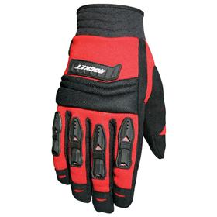
 | Velocity
Código de producto | Color | Talla | Cantidad | Precio | Total
GV-NG-S | Negro | S | 0 | $ 474.14 | $ -
GV-NG-M | Negro | M | 0 | $ 474.14 | $ -
GV-NG-L | Negro | L | 0 | $ 474.14 | $ -
GV-NG-XL | Negro | XL | 0 | $ 474.14 | $ -
GV-NG-XXL | Negro | XXL | 0 | $ 474.14 | $ -
GV-RO-S | Rojo | S | 0 | $ 474.14 | $ -
GV-RO-M | Rojo | M | 0 | $ 474.14 | $ -
GV-RO-L | Rojo | L | 0 | $ 474.14 | $ -
GV-RO-XL | Rojo | XL | 0 | $ 474.14 | $ -
GV-RO-XXL | Rojo | XXL | 0 | $ 474.14 | $ -
GV-AZ-S | Azul | S | 0 | $ 474.14 | $ -
GV-AZ-M | Azul | M | 0 | $ 474.14 | $ -
GV-AZ-L | Azul | L | 0 | $ 474.14 | $ -
GV-AZ-XL | Azul | XL | 0 | $ 474.14 | $ -
GV-AZ-XXL | Azul | XXL | 0 | $ 474.14 | $ -
GV-BL-S | Blanco | S | 0 | $ 474.14 | $ -
GV-BL-M | Blanco | M | 0 | $ 474.14 | $ -
GV-BL-L | Blanco | L | 0 | $ 474.14 | $ -
GV-BL-XL | Blanco | XL | 0 | $ 474.14 | $ -
GV-BL-XXL | Blanco | XXL | 0 | $ 474.14 | $ -
GV-NE-S | Neón | S | 0 | $ 474.14 | $ -
GV-NE-M | Neón | M | 0 | $ 474.14 | $ -
GV-NE-L | Neón | L | 0 | $ 474.14 | $ -
GV-NE-XL | Neón | XL | 0 | $ 474.14 | $ -
GV-NE-XXL | Neón | XXL | 0 | $ 474.14 | $ -
 | Total Velocity |  | 0 |  | $ -

GVW-NG-XS | Negro | XS | 0 | $ 314.66 | $ -
GVW-NG-S | Negro | S | 0 | $ 314.66 | $ -
GVW-NG-M | Negro | M | 0 | $ 474.14 | $ -
GVW-NG-L | Negro | L | 0 | $ 474.14 | $ -
GVW-NG-XL | Negro | XL | 0 | $ 474.14 | $ -
GVW-NE-XS | Neón | XS | 0 | $ 474.14 | $ -
GVW-NE-S | Neón | S | 0 | $ 474.14 | $ -
GVW-NE-M | Neón | M | 0 | $ 474.14 | $ -
GVW-NE-XL | Neón | XL | 0 | $ 474.14 | $ -
GVW-RS-XS | Rosa | XS | 0 | $ 474.14 | $ -
GVW-RS-S | Rosa | S | 0 | $ 474.14 | $ -
GVW-RS-M | Rosa | M | 0 | $ 474.14 | $ -
GVW-RS-L | Rosa | L | 0 | $ 474.14 | $ -
GVW-RS-XL | Rosa | XL | 0 | $ 474.14 | $ -
GVW-MO-XS | Morado | XS | 0 | $ 474.14 | $ -
GVW-MO-S | Morado | S | 0 | $ 474.14 | $ -
GVW-MO-M | Morado | M | 0 | $ 474.14 | $ -
GVW-MO-L | Morado | L | 0 | $ 474.14 | $ -
GVW-MO-XL | Morado | XL | 0 | $ 474.14 | $ -
 | Total Velocity Mujer |  | 0 |  | $ -

 | Total Guantes sin descuentos incluidos |  |  |  | $ -
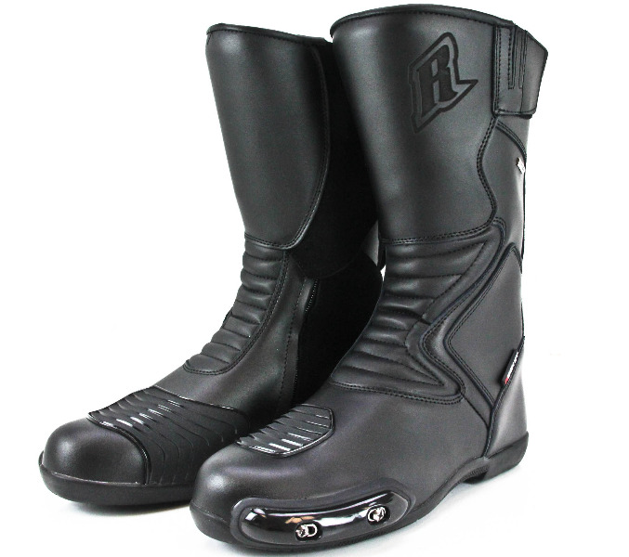
 | Botas
BSR-NG-7 | Negro | 7 | 0 | $ 969.83 | $ -
BSR-NG-8 | Negro | 8 | 0 | $ 969.83 | $ -
BSR-NG-9 | Negro | 9 | 0 | $ 969.83 | $ -
BSR-NG-10 | Negro | 10 | 0 | $ 969.83 | $ -
BSR-NG-11 | Negro | 11 | 0 | $ 969.83 | $ -
 | Total Sonic R |  | 0 |  | $ -

BS3-NG-6 | Negro | 6 | 0 | $ 2,370.69 | $ -
BS3-NG-7 | Negro | 7 | 0 | $ 2,370.69 | $ -
BS3-NG-8 | Negro | 8 | 0 | $ 2,370.69 | $ -
BS3-NG-9 | Negro | 9 | 0 | $ 2,370.69 | $ -
BS3-NG-10 | Negro | 10 | 0 | $ 2,370.69 | $ -
BS3-NG-11 | Negro | 11 | 0 | $ 2,370.69 | $ -
 | Total Speedmaster 3.0 |  | 0 |  | $ -
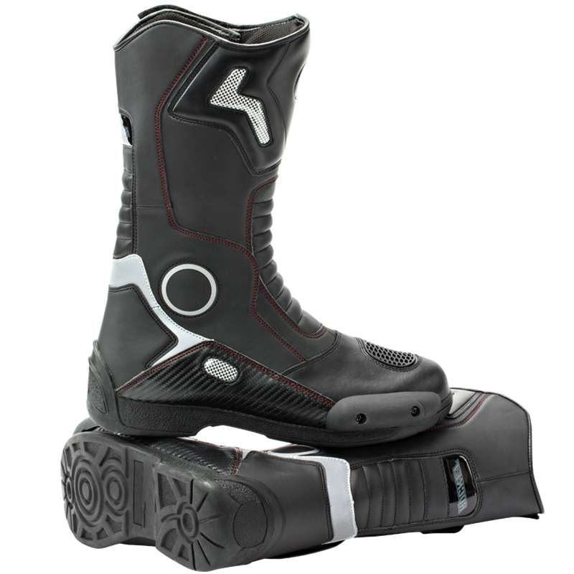
BBT-NG-6 | Negro | 6 | 0 | $ 1,034.48 | $ -
BBT-NG-7 | Negro | 7 | 0 | $ 1,034.48 | $ -
BBT-NG-8 | Negro | 8 | 0 | $ 1,637.07 | $ -
BBT-NG-9 | Negro | 9 | 0 | $ 1,637.07 | $ -
BBT-NG-10 | Negro | 10 | 0 | $ 1,637.07 | $ -
BBT-NG-11 | Negro | 11 | 0 | $ 1,637.07 | $ -
 | Total Sonic R |  | 0 |  | $ -

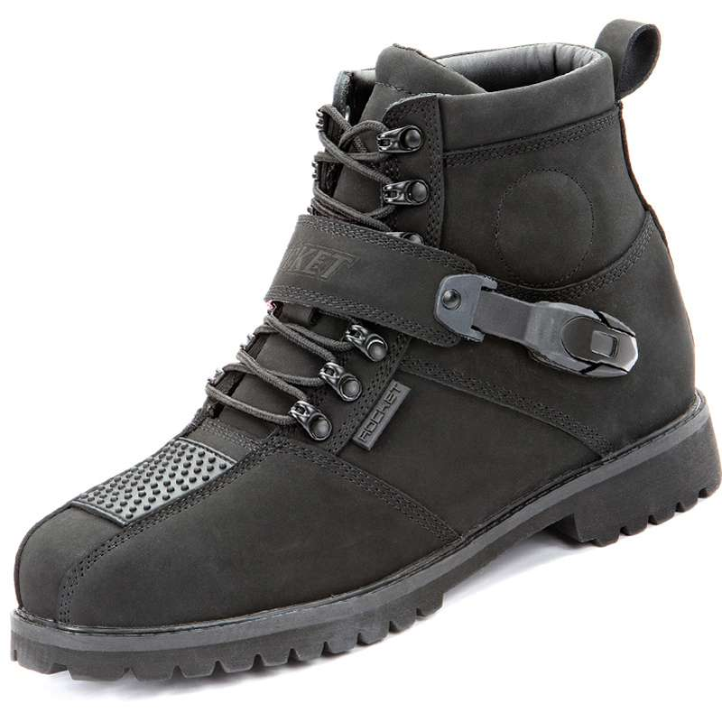
 | Big Bang 2.0
Código de producto | Color | Talla | Cantidad | Precio | Total
BBB2-NG-5 | Negro | 5 | 0 | $ 1,723.28 | $ -
BBB2-NG-6 | Negro | 6 | 0 | $ 1,723.28 | $ -
BBB2-NG-7 | Negro | 7 | 0 | $ 1,723.28 | $ -
BBB2-NG-8 | Negro | 8 | 0 | $ 1,723.28 | $ -
BBB2-NG-9 | Negro | 9 | 0 | $ 1,723.28 | $ -
BBB2-NG-10 | Negro | 10 | 0 | $ 1,723.28 | $ -
BBB2-NG-11 | Negro | 11 | 0 | $ 1,723.28 | $ -
 | Total Big Bang 2.0 negra |  | 0 |  | $ -

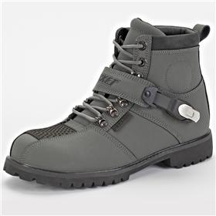
 | Big Bang 2.0
Código de producto | Color | Talla | Cantidad | Precio | Total
BBB2-GR-5 | Gris | 5 | 0 | $ 1,723.28 | $ -
BBB2-GR-6 | Gris | 6 | 0 | $ 1,723.28 | $ -
BBB2-GR-7 | Gris | 7 | 0 | $ 1,723.28 | $ -
BBB2-GR-8 | Gris | 8 | 0 | $ 1,723.28 | $ -
BBB2-GR-9 | Gris | 9 | 0 | $ 1,723.28 | $ -
BBB2-GR-10 | Gris | 10 | 0 | $ 1,723.28 | $ -
BBB2-GR-11 | Gris | 11 | 0 | $ 1,723.28 | $ -
 | Total Big Bang 2.0 gris |  | 0 |  | $ -

 | Total Botas sin descuentos incluidos |  |  |  | $ -

 | Trajes
 | Speedmaster 6.0 | 40 S, 42 M, 44 L, 46 XL, 48 XXL, 50 XXXL
Código de producto | Color | Talla | Cantidad | Precio | Total
SM6-NG-S | Negro | S | 0 | $ 12,499.14 | $ -
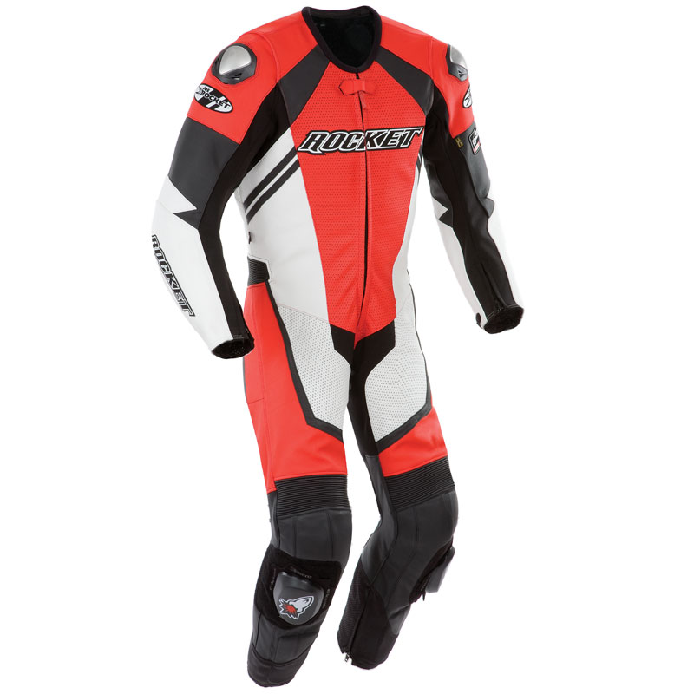
SM6-NG-M | Negro | M | 0 | $ 12,499.14 | $ -
SM6-NG-L | Negro | L | 0 | $ 12,499.14 | $ -
SM6-NG-XL | Negro | XL | 0 | $ 12,499.14 | $ -
SM6-NG-XXL | Negro | XXL | 0 | $ 12,499.14 | $ -
SM6-NG-XXXL | Negro | XXXL | 0 | $ 12,499.14 | $ -
SM6-RO-S | Rojo | S | 0 | $ 12,499.14 | $ -
SM6-RO-M | Rojo | M | 0 | $ 12,499.14 | $ -
SM6-RO-L | Rojo | L | 0 | $ 12,499.14 | $ -
SM6-RO-XL | Rojo | XL | 0 | $ 12,499.14 | $ -
SM6-RO-XXL | Rojo | XXL | 0 | $ 12,499.14 | $ -
SM6-RO-XXXL | Rojo | XXXL | 0 | $ 12,499.14 | $ -
SM6-AZ-S | Azul | S | 0 | $ 12,499.14 | $ -
SM6-AZ-M | Azul | M | 0 | $ 12,499.14 | $ -
SM6-AZ-L | Azul | L | 0 | $ 12,499.14 | $ -
SM6-AZ-XL | Azul | XL | 0 | $ 12,499.14 | $ -
SM6-AZ-XXL | Azul | XXL | 0 | $ 12,499.14 | $ -
SM6-AZ-XXXL | Azul | XXXL | 0 | $ 12,499.14 | $ -
 | total trajes Speedmaster 6.0 |  | 0 |  | $ -
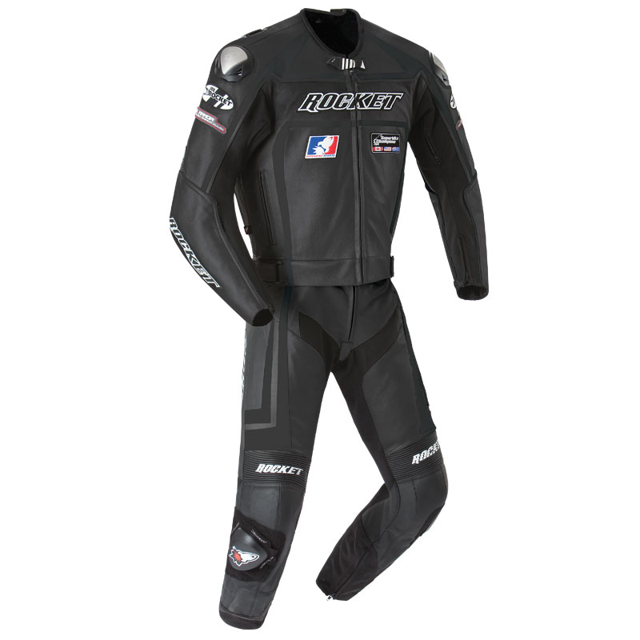
 | Speedmaster 5.0
Código de producto | Color | Talla | Cantidad | Precio | Total
SM5-NG-S | Negro | S | 0 | $ 12,499.14 | $ -
SM5-NG-M | Negro | M | 0 | $ 12,499.14 | $ -
SM5-NG-L | Negro | L | 0 | $ 12,499.14 | $ -
SM5-NG-XL | Negro | XL | 0 | $ 12,499.14 | $ -
SM5-NG-XXL | Negro | XXL | 0 | $ 12,499.14 | $ -
SM5-RO-S | Rojo | S | 0 | $ 12,499.14 | $ -
SM5-RO-M | Rojo | M | 0 | $ 12,499.14 | $ -
SM5-RO-M | Rojo | M | 0 | $ 12,499.14 | $ -
SM5-RO-XXXL | Rojo | XXXL | 0 | $ 12,499.14 | $ -
SM5-AZ-S | Azul | S | 0 | $ 12,499.14 | $ -
SM5-RO-XXL | Rojo | XXL | 0 | $ 12,499.14 | $ -
SM5-RO-XXXL | Rojo | XXXL | 0 | $ 12,499.14 | $ -
SM5-AZ-S | Azul | S | 0 | $ 12,499.14 | $ -
SM5-AZ-M | Azul | M | 0 | $ 12,499.14 | $ -
SM5-AZ-L | Azul | L | 0 | $ 12,499.14 | $ -
SM5-AZ-XL | Azul | XL | 0 | $ 12,499.14 | $ -
SM5-AZ-XXL | Azul | XXL | 0 | $ 12,499.14 | $ -
SM5-AZ-XXXL | Azul | XXXL | 0 | $ 12,499.14 | $ -
 | total trajes Speedmaster 5.0 |  | 0 |  | $ -

 | Total trajes sin descuentos incluidos |  |  |  | $ -

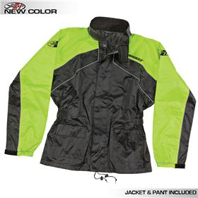
PROMOCIÓN | Impermeables
 | Joe Rocket RS-2 Rainsuit
Código de producto | Color | Talla | Cantidad | Precio | Total
IJOE-NG-S | Negro | S | 0 | 861.21 | $ -
IJOE-NG-M | Negro | M | 0 | 861.21 | $ -
IJOE-NG-L | Negro | L | 0 | 861.21 | $ -
IJOE-NG-XL | Negro | XL | 0 | 861.21 | $ -
IJOE-NG-XXL | Negro | XXL | 0 | 861.21 | $ -
IJOE-RO-S | Rojo | S | 0 | 861.21 | $ -
IJOE-RO-M | Rojo | M | 0 | 861.21 | $ -
IJOE-RO-L | Rojo | L | 0 | 861.21 | $ -
IJOE-RO-XL | Rojo | XL | 0 | 861.21 | $ -
IJOE-RO-XXL | Rojo | XXL | 0 | 861.21 | $ -
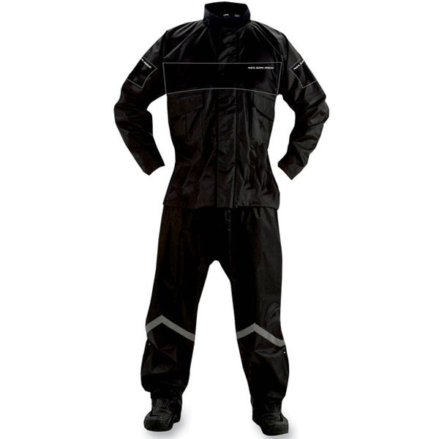
IJOE-NE-S | Neon | S | 0 | 861.21 | $ -
IJOE-NE-M | Neon | M | 0 | 861.21 | $ -
IJOE-NE-L | Neon | L | 0 | 861.21 | $ -
IJOE-NE-XL | Neon | XL | 0 | 861.21 | $ -
IJOE-NE-XXL | Neon | XXL | 0 | 861.21 | $ -
 | Total Joe Rocket RS-2 Rainsuit |  |  |  | $ -

INER-AM-S | Amarillo | S | 0 | $ 603.44 | $ -
INER-AM-M | Amarillo | M | 0 | $ 603.44 | $ -
INER-AM-XL | Amarillo | XL | 0 | $ 603.44 | $ -
INER-AM-XXL | Amarillo | XXL | 0 | $ 603.44 | $ -
 | Total Nelson Rigg PS 1000 Rainsuit |  | 0 |  | $ -

 | Total Impermeables |  |  |  | $ -
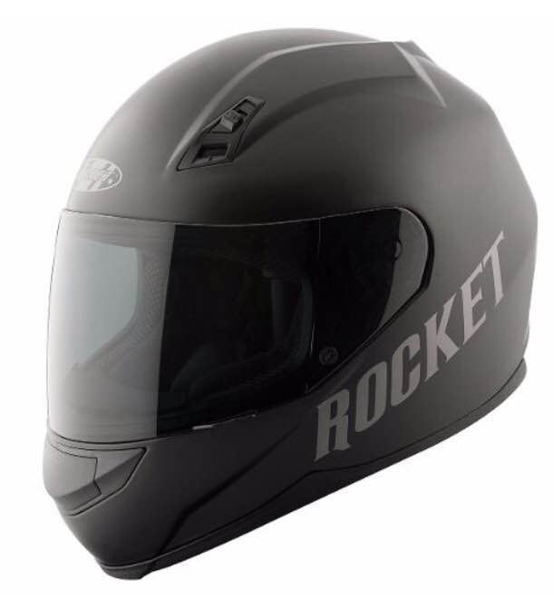
 | Cascos
 | Atomic RKT 700 (solid)
Código de producto | Color | Talla | Cantidad | Precio | Total
24-72602 | Negro | SM | 0 | $ 1,292.24 | $ -
24-72603 | Negro | MD | 0 | $ 1,292.24 | $ -
24-72604 | Negro | LG | 0 | $ 1,292.24 | $ -
24-72605 | Negro | XL | 0 | $ 1,292.24 | $ -
24-72606 | Negro | 2XL | 0 | $ 1,292.24 | $ -
 | Total Atomic RKT 700 (solid) |  | 0 |  | $ -

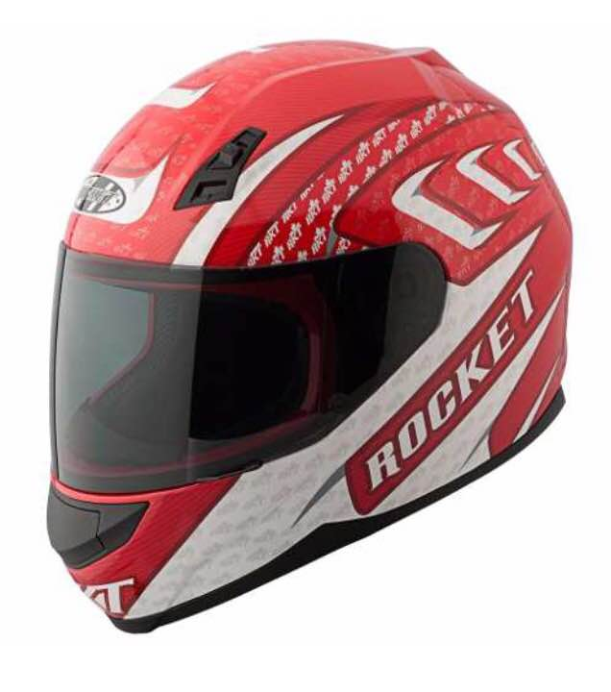
 | Atomic RKT 700
Código de producto | Color | Talla | Cantidad | Precio | Total
24-72612 | Negro/Blanco | SM | 0 | $ 1,378.45 | $ -
24-72613 | Negro/Blanco | MD | 0 | $ 1,378.45 | $ -
24-72614 | Negro/Blanco | LG | 0 | $ 1,378.45 | $ -
24-72615 | Negro/Blanco | XL | 0 | $ 1,378.45 | $ -
24-72616 | Negro/Blanco | 2XL | 0 | $ 1,378.45 | $ -
24-72622 | Rojo/Blanco | SM | 0 | $ 1,378.45 | $ -
24-72623 | Rojo/Blanco | MD | 0 | $ 1,378.45 | $ -
24-72624 | Rojo/Blanco | LG | 0 | $ 1,378.45 | $ -
24-72625 | Rojo/Blanco | XL | 0 | $ 1,378.45 | $ -
24-72626 | Rojo/Blanco | 2XL | 0 | $ 1,378.45 | $ -
24-72632 | Azul/Blanco | SM | 0 | $ 1,378.45 | $ -
24-72633 | Azul/Blanco | MD | 0 | $ 1,378.45 | $ -
24-72634 | Azul/Blanco | LG | 0 | $ 1,378.45 | $ -
24-72635 | Azul/Blanco | XL | 0 | $ 1,378.45 | $ -
24-72636 | Azul/Blanco | 2XL | 0 | $ 1,378.45 | $ -
 | Total Atomic RKT |  | 0 |  | $ -

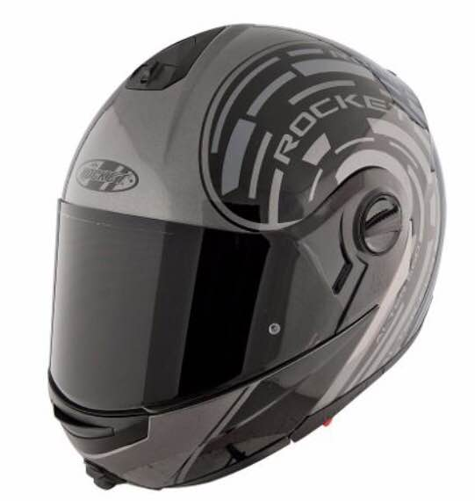
 | Alter Ego RKT 1700
Código de producto | Color | Talla | Cantidad | Precio | Total
24-72362 | Negro/Gris | SM | 0 | $ 3,016.38 | $ -
24-72363 | Negro/Gris | MD | 0 | $ 3,016.38 | $ -
24-72364 | Negro/Gris | LG | 0 | $ 3,016.38 | $ -
24-72365 | Negro/Gris | XL | 0 | $ 3,016.38 | $ -
24-72366 | Negro/Gris | 2XL | 0 | $ 3,016.38 | $ -
24-72372 | Negro/Neón | SM | 0 | $ 3,016.38 | $ -
24-72373 | Negro/Neón | MD | 0 | $ 3,016.38 | $ -
24-72374 | Negro/Neón | LG | 0 | $ 3,016.38 | $ -
24-72375 | Negro/Neón | XL | 0 | $ 3,016.38 | $ -
24-72376 | Negro/Neón | 2XL | 0 | $ 3,016.38 | $ -
24-72382 | Negro/Blanco | SM | 0 | $ 3,016.38 | $ -
24-72383 | Negro/Blanco | MD | 0 | $ 3,016.38 | $ -
24-72384 | Negro/Blanco | LG | 0 | $ 3,016.38 | $ -
24-72385 | Negro/Blanco | XL | 0 | $ 3,016.38 | $ -
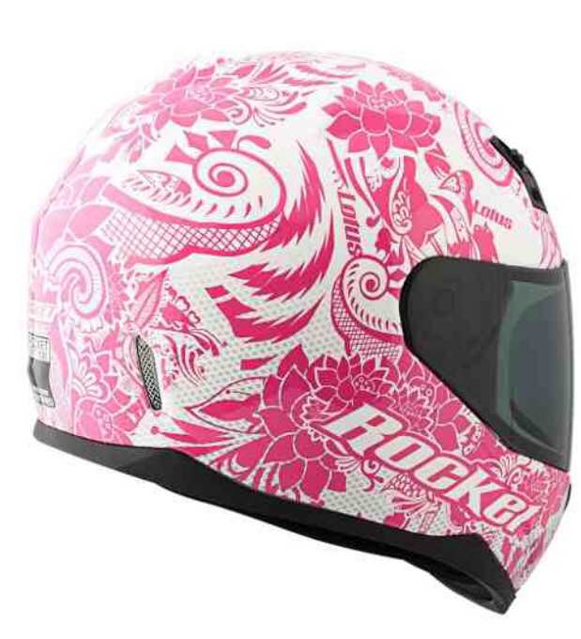
24-72386 | Negro/Blanco | 2XL | 0 | $ 3,016.38 | $ -
 | Total Alter Ego RKT 1700 |  | 0 |  | $ -

 | Lotus RKT 700
Código de producto | Color | Talla | Cantidad | Precio | Total
24-72641 | Negro/Blanco | SM | 0 | $ 1,378.45 | $ -
24-72642 | Negro/Blanco | MD | 0 | $ 1,378.45 | $ -
24-72643 | Negro/Blanco | LG | 0 | $ 1,378.45 | $ -
24-72644 | Negro/Blanco | XL | 0 | $ 1,378.45 | $ -
24-72651 | Rosa/Blanco | SM | 0 | $ 1,378.45 | $ -
24-72652 | Rosa/Blanco | MD | 0 | $ 1,378.45 | $ -
24-72653 | Rosa/Blanco | LG | 0 | $ 1,378.45 | $ -
24-72654 | Rosa/Blanco | XL | 0 | $ 1,378.45 | $ -
 | Total Lotus RKT 700 |  | 0 |  | $ -
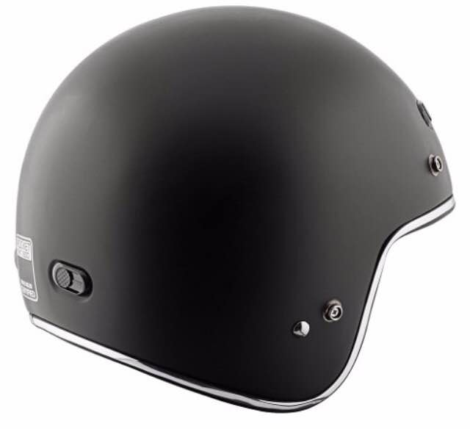
 | RKT 600 Solid
Código de producto | Color | Talla | Cantidad | Precio | Total
24-72532 | Negro | SM | 0 | $ 1,206.04 | $ -
24-72533 | Negro | MD | 0 | $ 1,206.04 | $ -
24-72534 | Negro | LG | 0 | $ 1,206.04 | $ -
24-72535 | Negro | XL | 0 | $ 1,206.04 | $ -
24-72536 | Negro | 2XL | 0 | $ 1,206.04 | $ -
 | Total RKT 600 Solid |  | 0 |  | $ -

 | RKT 600
Código de producto | Color | Talla | Cantidad | Precio | Total
24-72542 | Strobe Negro/Dorado | SM | 0 | $ 1,292.24 | $ -
24-72543 | Strobe Negro/Dorado | MD | 0 | $ 1,292.24 | $ -
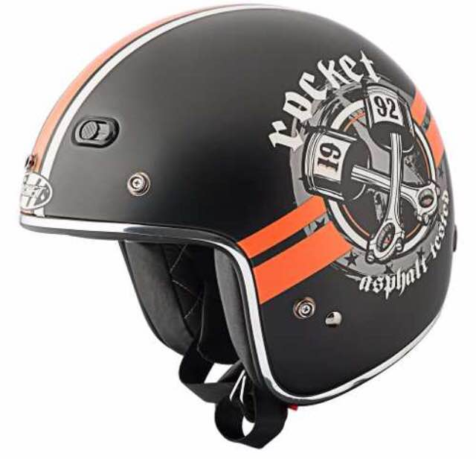
24-72544 | Strobe Negro/Dorado | LG | 0 | $ 1,292.24 | $ -
24-72545 | Strobe Negro/Dorado | XL | 0 | $ 1,292.24 | $ -
24-72546 | Strobe Negro/Dorado | 2XL | 0 | $ 1,292.24 | $ -
24-72562 | Big Bore Negro/Naranja | SM | 0 | $ 1,292.24 | $ -
24-72563 | Big Bore Negro/Naranja | MD | 0 | $ 1,292.24 | $ -
24-72564 | Big Bore Negro/Naranja | LG | 0 | $ 1,292.24 | $ -
24-72565 | Big Bore Negro/Naranja | XL | 0 | $ 1,292.24 | $ -
24-72566 | Big Bore Negro/Naranja | 2XL | 0 | $ 1,292.24 | $ -
24-72552 | Dyno Negro/Rojo | SM | 0 | $ 1,292.24 | $ -
24-72553 | Dyno Negro/Rojo | MD | 0 | $ 1,292.24 | $ -
24-72554 | Dyno Negro/Rojo | LG | 0 | $ 1,292.24 | $ -
24-72555 | Dyno Negro/Rojo | XL | 0 | $ 1,292.24 | $ -
24-72556 | Dyno Negro/Rojo | 2XL | 0 | $ 1,292.24 | $ -
 | Total RKT 600 |  | 0 |  | $ -

 | Total Cascos sin descuentos incluidos |  |  |  | $ -

